Presentación


SOLUCIÓN DE ESCRITORIO
PARA LA EMPRESA "YYYYYY"
Metodologìa Ágil
Framework Scrum
Integrantes:
- Apellido Paterno Apellido Materno, Nombre_1
- Apellido Paterno Apellido Materno, Nombre_2
- Apellido Paterno Apellido Materno, Nombre_3
SOLUCIÓN DE ESCRITORIO
PARA LA EMPRESA "YYYYYY"
Metodologìa Ágil
Framework Scrum
Integrantes:
- Apellido Paterno Apellido Materno, Nombre_1
- Apellido Paterno Apellido Materno, Nombre_2
- Apellido Paterno Apellido Materno, Nombre_3
SOLUCIÓN DE ESCRITORIO
PARA EL COLEGIO "MONTESSORI"
Metodología Ágil
Framework Scrum
Integrantes:
- Oscco Montes, Alvaro Manuel
- Tello Allca, Ronald Yoshimar
- Vega Ortiz, David Kenshin
- Wueston Valle, Jose Abel

Product Backlog Priorizado
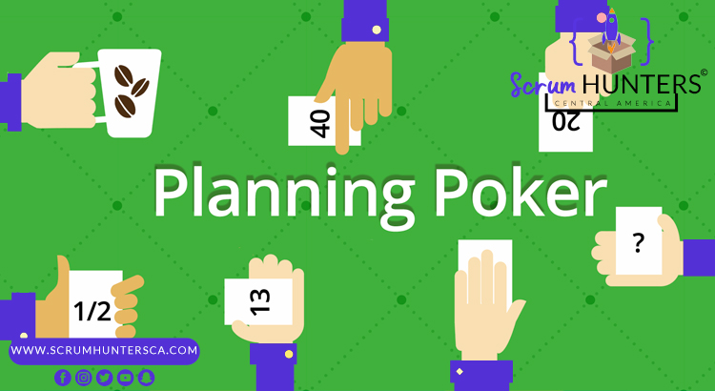
PRODUCT BACKLOG PRIORIZADO Y ESTIMADO
 |  |  |  | 1 - 100
PB_ID | ID_SPB | DESCRIPCION | PRIORIZADO | ESTIMADO
PB01 | ID_SPB_1 | Pantalla login | S | 20
PB02 | ID_SPB_2 | Menú principal | M | 60
PB03 | ID_SPB_3 | Modelo de base de datos | M | 80
PB04 | ID_SPB_4 | Mantenimiento de Usuarios | M | 40
PB05 | ID_SPB_5 | Mantenimiento de Estudiantes | M | 50
PB06 | ID_SPB_6 | Mantenimiento de Apoderados | M | 50
PB07 | ID_SPB_7 | Mantenimiento de Matrícula | M | 50
PB08 | ID_SPB_8 | Generar Constancia de Matricula | S | 55
PB09 | ID_SPB_9 | Generar Comprobante de pago | S | 55
PB10 | ID_SPB_10 | Registrar Usuarios | M | 40
PB11 | ID_SPB_11 | Registrar Estudiantes | M | 50
PB12 | ID_SPB_12 | Registrar Apoderados | M | 50
PB13 | ID_SPB_13 | Registrar Matrícula | M | 50
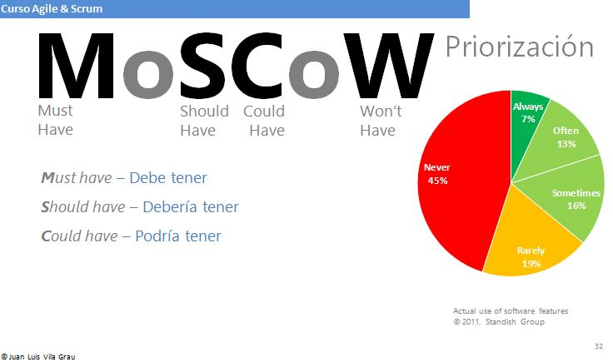
PB14 | ID_SPB_14 | Registrar Constancia de Matricula | M | 55
PB15 | ID_SPB_15 | Registrar Comprobante de pago | M | 55

2.0 Cer. Daily Scrum Meeting
CEREMONIAS SCRUM: SPRINT 1 |  | Nombre del Negocio | Karcher Perú SAC | Fecha: 07/03/2022
 |  | Participantes | 1. Oscco Montes, Alvaro Manuel
 |  |  | 2. Tello Allca, Ronald Yoshimar
 |  |  | 3. Vega Ortiz, David Kenshin
 |  |  | 4. Wueston Valle, Jose Abel

2.0 CEREMONIA DAILY SCRUM MEETING
SCRUM TEAM | Meta | ¿ Que hiciste ayer? | ¿ Qué vas a hacer hoy? | ¿ Algún impedimento?
Oscco Montes, Alvaro Manuel | REALIZAR EL ANALISIS Y DISEÑO DEL SISTEMA | Realizó el Diagrama Entidad Relacion, Modelo Lógico & Modelo Físico | Crear la Normalizacion de la base de datos | Ninguno

Tello Allca, Ronald Yoshimar |  | Revisó y actualizó los Artefacto 1 & Artefacto 2 & Artefacto 3 | Realizar el Diagrama de Clases | Ninguno

Vega Ortiz, David Kenshin |  | Realizó el diseño del login & el menú principal | Crear el submenu de los menús del sistema | Se desconoce el MVC en Python

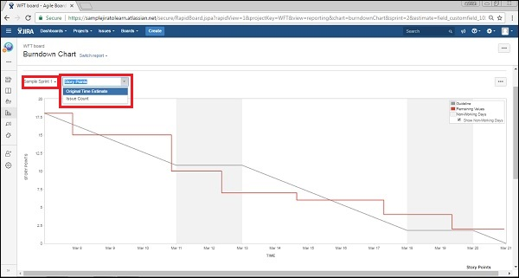

Wueston Valle, Jose Abel |  | Revisó y actualizó las fichas FPIPS-101 & FPIPS-102 | Crear el Diagrama de Caso de Uso | Se desconoce el uso del UML

Oscco Montes, Alvaro Manuel | PROGRAMACIÓN DE LOS MANTENIMIENTOS DEL SISTEMA | Verifico el Modelo de la Base de Datos | Realiza el diseño de mantenimiento usuario | no se muestra el mantenimiento

Tello Allca, Ronald Yoshimar |  | Verificar y dar un fedback en la normalizacion | Inserta butons para el crud en el mantenimiento usuario | NINGUNO

Vega Ortiz, David Kenshin |  | Realizo el diseño de la Base de Datos | diseñar un form aparte que muestre alumnos matriculados | Se desconoce el MVC

Wueston Valle, Jose Abel |  | Se analizo la Base de Datos junto al Equipo de SCRUM | Insertar imagen de fondo y realizar la programacion en python | Se desconoce el MVC

5.0 Cer. Sprint Grooming
SPRINT GROOMING: ORDENAR EL PRODUCT BACKLOG

PB_ID | ID_SPB | DESCRIPCION | PRIORIZADO | ESTIMADO | Refinamiento del Product Backlog, es la ceremonia o evento dedicado a agregar detalles, estimar y ordenar las Historias de Usuario dentro del Product Backlog. Es un proceso continuo único de cada proyecto ágil y de cada equipo Scrum. Por eso cada equipo Scrum tiene que descrubir la frecuencia y la forma de poder agregar detalles para priorizar y estimar las tareas despues de haber TERMINADO el Sprint
PB01 | ID_SPB_1 | Pantalla login | S | 20
PB02 | ID_SPB_2 | Menú principal | M | 60
PB03 | ID_SPB_3 | Modelo de base de datos | M | 80
PB04 | ID_SPB_4 | Mantenimiento de Usuarios | M | 40
PB05 | ID_SPB_5 | Mantenimiento de Estudiantes | M | 50
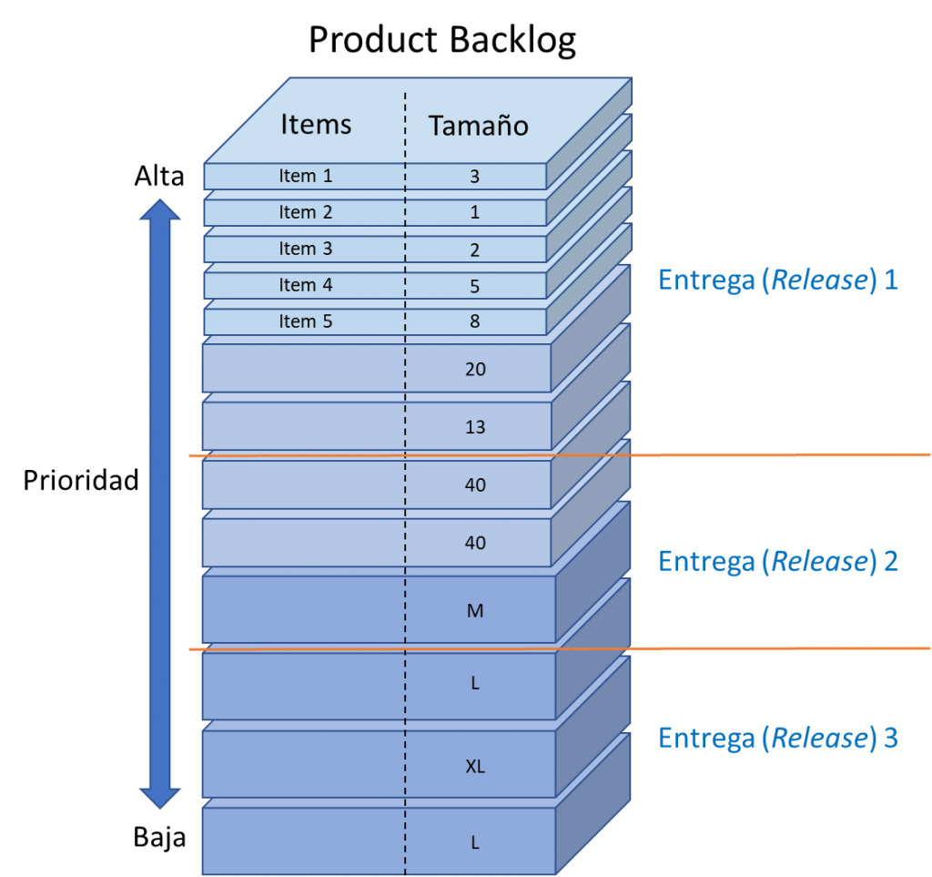
PB06 | ID_SPB_6 | Mantenimiento de Apoderados | M | 50
PB07 | ID_SPB_7 | Mantenimiento de Matrícula | M | 50 | PARTICIPANTES
PB08 | ID_SPB_8 | Generar Constancia de Matricula | S | 55
PB09 | ID_SPB_9 | Generar Comprobante de pago | S | 55 | PRODUCT OWNER SCRUM MASTER SCRUM TEAM
PB10 | ID_SPB_10 | Registrar Usuarios | M | 40
PB11 | ID_SPB_11 | Registrar Estudiantes | M | 50
PB12 | ID_SPB_12 | Registrar Apoderados | M | 50
PB13 | ID_SPB_13 | Registrar Matrícula | M | 50
PB14 | ID_SPB_14 | Registrar Constancia de Matricula | M | 55
PB15 | ID_SPB_15 | Registrar Comprobante de pago | M | 55

